상품제안서
송월 프리미엄 텀블러세트 (호텔 톤40 1매 + 스마트텀블러 500ml 1개) | 상품코드: F24497

 |  |  |  |  |  |  | 02-412-0044 | www.easy1.co.kr
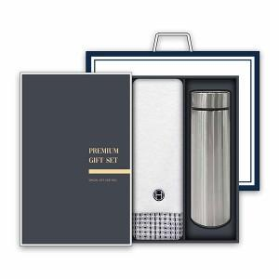

【상세/제작정보】 | 주문진행은 상담으로 가능하십니다 / 02-412-0044 , 채널톡

【인쇄/포장옵션】 | 레이저, 자수 / 박스 1P + 쇼핑백 1P

【공급단가】 | 수량 | 50~ | 100~ | 500~ | 1,000~ | 2,000~
*VAT별도 | 단가 | 13,250원 | 13,030원 | 12,720원 | 12,400원 | 12,180원

【상품 URL】 | https://dev.easy1.co.kr:443/src/goods_detail.php?gdno=24497

